тз
ОБЯЗАТЕЛЬНО ПИШЕМ ИП И НОМЕР ТЕЛ. ФАЙЛ СОХРАНЯЕМ ПОД СВОИМ ИП!!!! |  |  |  |  |  |  |  |  |  |  |  |  | OZON
ОБЩЕЕ КОЛ ТОВАРА 72 шт.
ИП ********* тел *******
 |  |  |  |  |  |  |  |  |  |  |  |  | информация на этикетку
фото | Бренд | Цвет | Размер на товаре | маркируем этим размером | Кол-во заявлено | факт | брак | СОЗДАНИЕ ПОСТАВКИ | дата отгрузки ( предполагаемая вами) - СКЛАД | Штрихкод товара OZON | Артикул товара на Ozon | Тех. задание | Наименование товара для этикетки | Производитель | Состав | Знак EAC
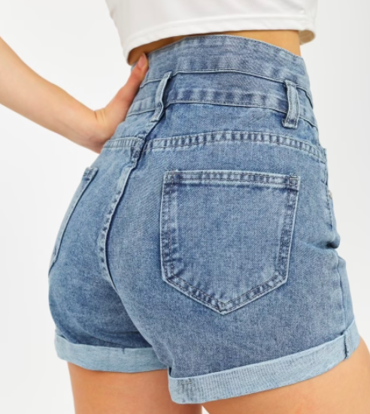 | Caramel | голубой | 36 | S | 30 |  |  | САМ (если будете создавать поставку самостоятельно) ФФ (если нужна услуга создания поставки) | 23-25 декабря - Новая Рига | OZN48411**** | ShorBlue** | 1) Забор с ТЯК (если привезли самостоятельно, также указать эту информацию) 2) Приемка товара, 3) Проверка на брак (если проверка на брак не нужна, также указать эту информацию) 4) Упаковать в пакет склада Zip с бегунком (или просто Zip lock пакет или БОПП пакет) Если необходимо прменять упаковку на привезённую Вами, тоже указываем. Если менять упаковку не надо, об этом также пишем здесь. 5) Бирку оставляем производителя (или заменить на бирку склада (белую). Или заменить на бирку, привезённую Вами) 6) Шк на бирку и на пакет. 7) Сформировать короба и поставку (или выслать Вам по готовности файл для самостоятельного создания поставки) 8) Если требуются дополнительные услуги, также прописываем здесь (например, обрезка ниток, прорезка карманов, отпаривание и т.д.) | шорты | Китай | Хлопок 100% | ДА
 |  |  | 38 | M | 25 |  |  | ДОСТУП ДЛЯ СОЗДАНИЯ ПОСТАВКИ Kirpichenkova10@mail.ru Если Вам требуется услуга создания поставки, не забывайте добавлять доступ к Вашему ЛК для нашего сотрудника (через функционал "Настройки/сотрудники/пригласить сотрудника" в Вашем личном кабинете). В этом поле указываем, что доступ предоставлен + название Вашего магазина на OZON
 |  |  | 40 | L | 17

ДОСТУП ДЛЯ СОЗДАНИЯ ПОСТАВКИ 89203220733 |  |  | ЕСЛИ БИРКА ВАША необходимо фото БИРКИ И ЕСЛИ ПАКЕТЫ ВАШИ они должны быть подписанны и указанно количество

 | Блок ФФ

 | Дата/время обработки : |  |  |  |  |  |  |  |  |  |  |  | Кто обрабатывал :
 | Менеджер :

 | Общее количетсво поставки: |  |  |  |  |  |  |  | Размерная сетка (ДА/Нет) |  |  |  | Замер в упаковке( MAX размер каждого артикула) !!!!!
 | Количество брака:
 | Итого( Общее - брак) :
 | Количество коробок :

